1GD-FR-0020
 |  |  |  |  |  | PROCESO DE GESTIÓN DOCUMENTAL |  |  |  |  |  |  |  |  | POLICÍA NACIONAL
Código:1GD-FR-0020
Fecha: 04/07/2018 |  |  |  |  |  | DIAGNÓSTICO INTEGRAL PARA LOS ARCHIVOS DE LA POLICÍA NACIONAL
Versión: 0

CIUDAD: MANIZALES, CALDAS |  |  |  |  |  |  |  |  | FECHA ELABORACIÓN DEL DIAGNÓSTICO |  |  |  |  |  |  | 5 |  | marzo |  | 2024
RESPONSABLE DEL DILIGENCIAMIENTO: Subintendente
A. IDENTIFICACIÓN
CÓDIGO Y NOMBRE DE LA UNIDAD: DEPARTAMENTO DE POLICIA CALDAS
FECHA DE CREACIÓN DE LA UNIDAD: 13 de junio de 1962 |  |  |  |  |  |  |  |  | ACTO ADMINISTRATIVO DE CREACIÓN DE LA UNIDAD: Resolucion numero 01685 del 13 de junio de 1962
DIRECCIÓN DE LA UNIDAD: CARRERA 25 No. 32 - 50 |  |  |  |  |  |  |  |  | ACTO ADMINISTRATIVO VIGENTE DE LA UNIDAD: Resolucion numero 08276 del 27 de diciembre de 2016
CORREO ELECTRÓNICO DE LA UNIDAD: decal.coman@policia.gov.co |  |  |  |  |  |  |  |  | TELÉFONO: 8982901 ext. 413000 |  |  |  |  |  |  |  | IP: 8982901
A.1 DIRECTOR, COMANDANTE O JEFE DE LA UNIDAD:
NOMBRE:
GRADO: |  | CORONEL
CARGO: |  | COMANDANTE DEPARTAMENTO DE POLICIA
TIEMPO EN EL CARGO: |  |  | 98 DÍAS
A.2 ADMINISTRACIÓN DEL ARCHIVO
Jefe Grupo de Gestión Documental
NOMBRES Y APELLIDOS: |  |  |  |  |  |  |  |  | CAPACITACIÓN O CURSOS EN GESTIÓN DOCUMENTAL Y ARCHIVÍSTICA
GRADO: SUBINTENDENTE |  |  |  |  |  |  |  |  | 1 | CURSO BASICO GESTION DOCUMENTAL
CARGO: JEFE GRUPO GESTION DOCUMENTAL |  |  |  |  |  |  |  |  | 2 | SISTEMA DE GESTIÓN DOCUMENTAL
TIEMPO EN EL PROCESO DE GESTIÓN DOCUMENTAL |  |  |  |  |  |  |  |  | 3 | DIPLOMADO GESTIÓN DE DOCUMENTOS Y ARCHIVO
TIEMPO EN LA INSTITUCIÓN |  |  |  |  |  |  |  |  | 4
CORREO INSTITUCIONAL |  |  |  |  |  |  |  |  | 5
No. CELULAR |  |  |  |  |  |  |  |  | 6
No IP DE LA OFICINA Y/O GRUPO: NO APLICA |  |  |  |  |  |  |  |  | 7
CONDICIÓN MÉDICO LABORAL: |  |  |  |  |  |  |  |  | 8
Funciones del Jefe Grupo de Gestión Documental
1 | Brindar la información que corresponda de acuerdo a la naturaleza del cargo, a quien la requiera, siguiendo los lineamientos de la normativa establecida.
2 | Implementar el sistema de gestión integral de acuerdo con los lineamientos institucionales, efectuando mejora continua en los procesos que lo requieran.
3 | Realizar las actividades establecidas en la gestión documental, aplicando la normativa vigente.
4 | Realizar las actividades establecidas para la implementación del sistema de gestión ambiental en la Policía Nacional.
5 | Guardar la reserva y confidencialidad de los documentos e información que sea de su conocimiento dentro del cumplimiento de sus funciones.
6 | Dar buen uso a los elementos asignados bajo su responsabilidad, con el fin de mantenerlos disponibles para el servicio.
7 | Cumplir con las actividades establecidas a través de los roles asignados, diferentes a las funciones del cargo.
Responsable Archivo Central
NOMBRES Y APELLIDOS: |  |  |  |  |  |  |  |  | CAPACITACIÓN O CURSOS EN GESTIÓN DOCUMENTAL Y ARCHIVÍSTICA
GRADO: SUBINTENDENTE |  |  |  |  |  |  |  |  | 1 | ORGANIZACIÓN DOCUMENTAL EN EL ENTORNO LABORAL
CARGO: RESPONSABLE DE ARCHIVO |  |  |  |  |  |  |  |  | 2
TIEMPO EN EL PROCESO DE GESTIÓN DOCUMENTAL: |  |  |  |  |  |  |  |  | 3
TIEMPO EN LA INSTITUCIÓN: |  |  |  |  |  |  |  |  | 4
CORREO INSTITUCIONAL: |  |  |  |  |  |  |  |  | 5
No. CELULAR: |  |  |  |  |  |  |  |  | 6
No IP DE LA OFICINA Y/O GRUPO: NO APLICA |  |  |  |  |  |  |  |  | 7
CONDICIÓN MÉDICO LABORAL: |  |  |  |  |  |  |  |  | 8
Funciones del Responsable Archivo Central
1 | Seguir procedimientos: habilidad en virtud de la cual el funcionario es diestro y confiable para seguir con apego estricto los procedimientos que dan sentido a la responsabilidad de su cargo, mediante disciplina y sentido profesional dando seguridad a la ejecución de las tareas.
2 | Seguir tiempos límite: sensibilidad y atención a la importancia de terminar tareas con precisión en el tiempo, consciente de que la oportunidad es con frecuencia más importante que la perfección de la ejecución, mediante una permanente actitud de alerta pondera la importancia de cumplir a tiempo.
3 | Realizar análisis de causas: inquietud para entender el origen de las cosas y de esa manera hacer una ejecución lógica de las tareas asegurando una contribución contundente, haciendo un esfuerzo continuo para comprender la razón de ser de las tareas.
4 | Manejar la información con discreción: habilidad por medio de la cual el funcionario prioriza la importancia de asegurar la información reservada, ya que el mal uso de ella podría comprometer el éxito de los objetivos y la integridad de la institución.
5 | Ejercer comunicación asertiva: destreza para proceder con seguridad y determinación al comunicar hallazgos y conclusiones, que forman parte de la ejecución de las tareas bajo su responsabilidad, entendiendo y comprendiendo la importancia de hacer valer su convicción que esta sea tomada en cuenta por sus interlocutores.
6
7
TALENTO HUMANO
GRADO | APELLIDOS Y NOMBRES |  |  |  | CÉDULA | CARGO ACTUAL | No. De Celular | TIEMPO DE SERVICIO EN LA UNIDAD |  |  | TIEMPO EN EL PROCESO DE GESTIÓN DOCUMENTAL |  |  | NIVEL ACADÉMICO |  |  |  |  | CONDICIÓN MÉDICO LABORAL
 |  |  |  |  |  |  |  | Años | Meses | Días | Años | Meses | Días
SI |  |  |  |  |  | JEFE GESTION DOCUMENTAL |  |  |  |  |  |  |  | TECNICO
SI |  |  |  |  |  | RESPONSABLE DE ARCHIVO |  |  |  |  |  |  |  | TECNICO
APA12 |  |  |  |  |  | UXILIAR PARA APOYO DE SEGURIDAD-12 |  |  |  |  |  |  |  | TECNICO
ADS11 |  |  |  |  |  | AUXILIAR DE SERVICIOS-08 |  |  |  |  |  |  |  | PROFESIONAL
ADS12 |  |  |  |  |  | AUXILIAR DE SERVICIOS-12 |  |  |  |  |  |  |  | TEGNÓLOGO
A.3 NIVEL Y TIPO DE ARCHIVO
NIVEL DE LA UNIDAD |  |  |  |  | Asesor |  | Control |  | Operativo |  |  |  | Administrativo |  |  |  |  | Docente
 |  |  |  |  |  |  |  |  | X
JURISDICCIÓN |  |  |  |  | Dirección |  |  | Oficina Asesora |  |  | Región |  | Metropolitana |  | Departamento |  |  | Escuela de Policía |  |  | Centro de Instrucción
 |  |  |  |  |  |  |  |  |  |  |  |  |  |  | Departamento de Policia Caldas (DECAL)
MISIÓN DE LA UNIDAD |  |  |  |  | “El fin primordial de la Policía Nacional es el mantenimiento de la convivencia como condición necesaria, para el ejercicio de los derechos y libertades públicas y para asegurar que los habitantes de Colombia convivan en paz fundamentada en el código de ética policial”.
SISTEMA DE ARCHIVO |  |  |  |  | Centralizado |  |  |  |  |  |  | Descentralizado
 |  |  |  |  | X
CLASES DE ARCHIVOS |  |  |  |  | Archivo de Gestión |  | Archivo de Central |  | Archivo Intermedio |  |  | Archivo Histórico |  |  | Número de Depósitos
 |  |  |  |  | X |  | X |  |  |  |  |  |  |  | UNO
NUMERO DE DEPENDENCIAS |  |  |  |  | Operativas |  |  |  |  |  |  |  | Administrativas
 |  |  |  |  | 61 |  |  |  |  |  |  |  | 13
SERVICIOS QUE PRESTA |  |  |  |  | EL GRUPO DE GESTIÓN DOCUMENTAL - ARCHIVO CENTRAL PRESTA LOS SIGUIENTES SERVICIOS
 |  |  |  |  | 1 | Asesorías y Acompañamientos |  |  |  |  | Periodicidad |  | Mensual | Cantidad |  | 5 | Origen |  | Interno
 |  |  |  |  | 2 | Respuesta Derechos de Petición |  |  |  |  |  |  | Mensual |  |  | 3 |  |  | Interno Y Externo
 |  |  |  |  | 3 | Prestamos y Consultas de Documentos |  |  |  |  |  |  | Anual |  |  | 3 |  |  | Interno Y Externo
...
 |  |  |  |  |  |  | Cantidad | Accesorio |  |  |  |  | Cantidad | Accesorio |  |  |  |  |  | Cantidad
 |  |  |  |  |  |  | 0 | Termohigrómetros |  |  |  |  | 2 | Puestos de Trabajo |  |  |  |  |  | 4
 |  |  |  |  |  |  | 4 | Equipos de Computo |  |  |  |  | 3 | Teléfonos |  |  |  |  |  | 0
 |  |  |  |  |  |  | 2 | Escáneres |  |  |  |  | 3 | Unidades de Conservación (Cajas) |  |  |  |  |  | 3506 (dato provisional puesto que se encuentra en reorganización e inventario)
 |  |  |  |  |  |  | 0 | Impresoras |  |  |  |  | 3 | Unidades de Conservación (Carpetas) |  |  |  |  |  | 30663
 |  |  |  |  |  |  | 4 | Fotocopiadoras |  |  |  |  | 3 | Equipos de Microfilmación |  |  |  |  |  | 0
 |  | Alarma
...
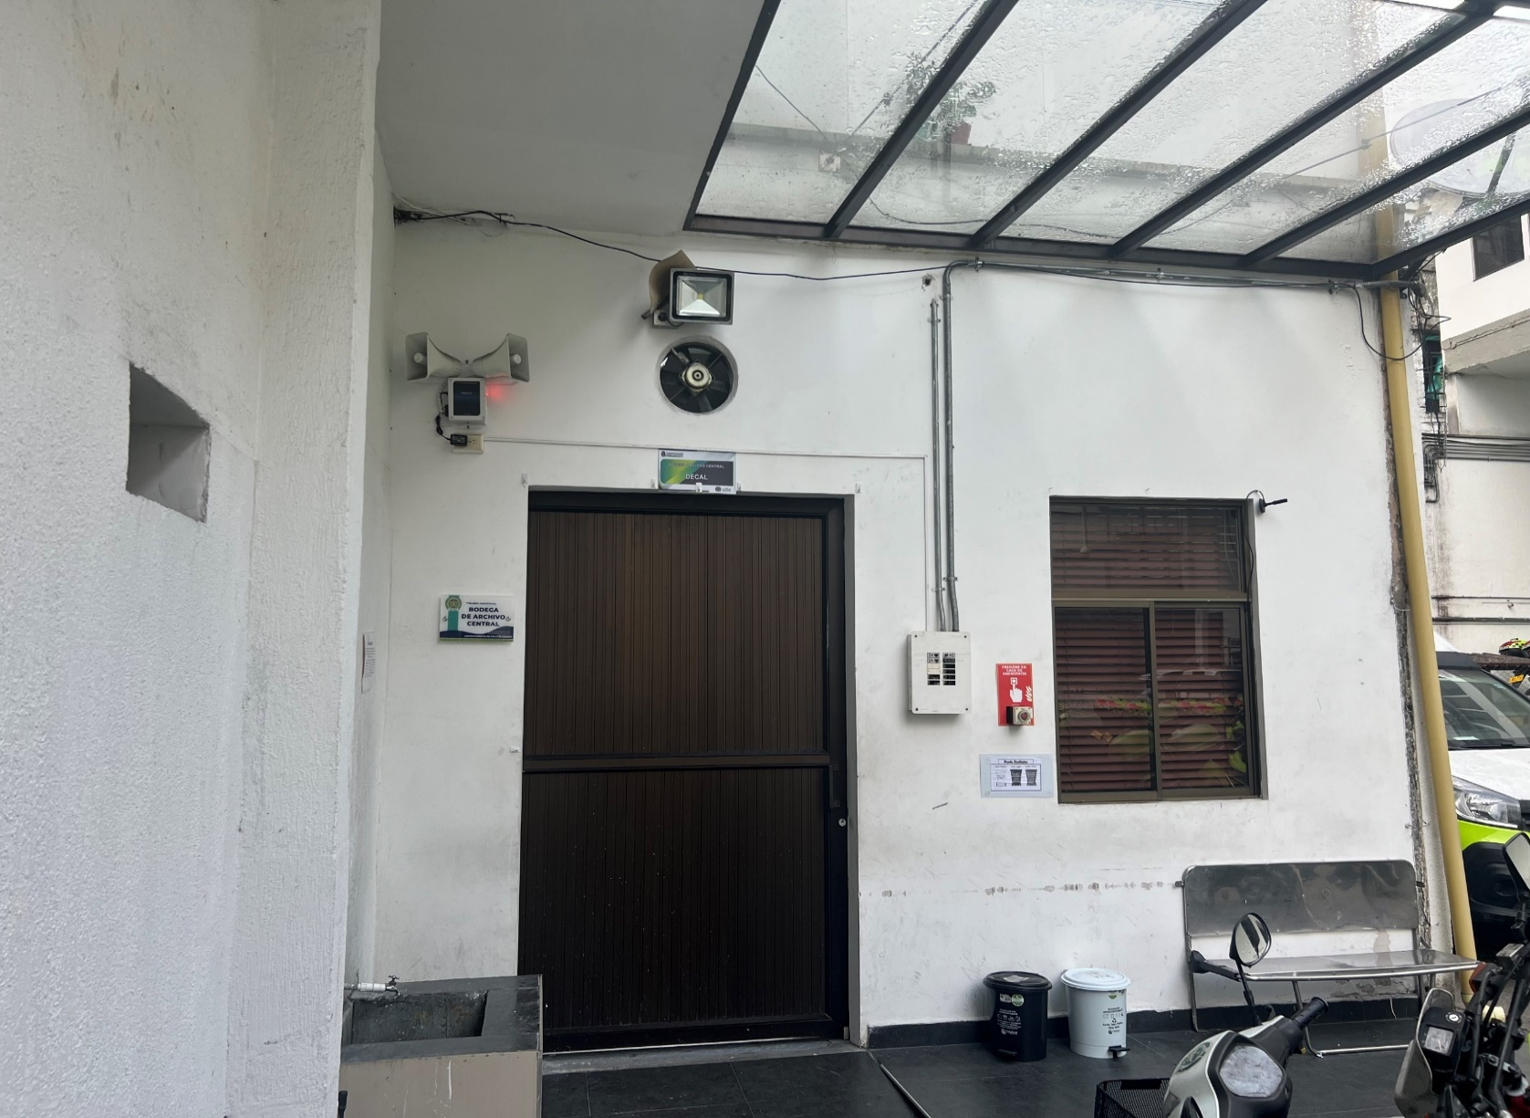
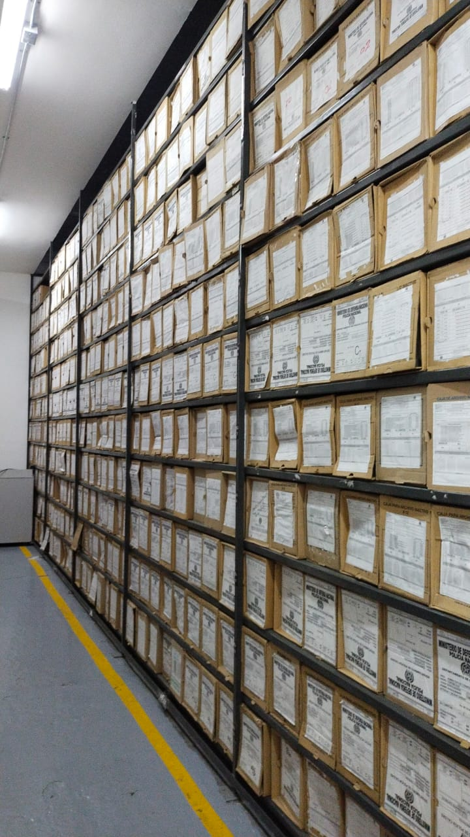
...
B. Inspección y mantenimiento de sistemas de almacenamiento e instalaciones físicas |  |  |  |  |  | Archivo Central |  |  | Se realizó reorganización de la bodega del archivo central en orden de vigencias de acuerdo a lo estipulado en la guía 1GD-GU-0004 ORGANIZACIÓN DE ARCHIVOS |  |  | reorganización de los acervos documentales por vigencias de acuerdo a la 1GD-GU-0004 ORGANIZACIÓN DE ARCHIVOS |  |  | Trimestral
C. Saneamiento ambiental: desinfección, desratización y desinsectación |  |  |  |  |  | Archivo Central |  |  | se realizó solicitud de fumigación a la bodega del archivo central meidante comunicación oficial electrónica GS-2024-018772-DECAL |  |  | comunicación oficial electrónica GS-2024-018772-DECAL de fecha 19 de febrero de 2024 |  |  | Semestral
D. Monitoreo y control de condiciones ambientales |  |  |  |  |  | Archivo Central |  |  | Control Codiciones Ambientales, diligenciando el formato 1GD - FR - 0015 |  |  | formato diligenciado 1GD - FR - 0015 |  |  | Diario
E. Almacenamiento y re-almacenamiento |  |  |  |  |  | Archivo Central |  |  | Durante la presente vigencia se vienen realizando actividades de reorganizacion de la vigencia 2008 como indicador de la gestión del señor comandante |  |  | ubicación de los acervos documentales de acuerdo a la guia 1GD-GU-0004 ORGANIZACIÓN DE ARCHIVOS y tablas de retención |  |  | Diario
F. Prevención de emergencias y atención de desastres. |  |  |  |  |  | Archivo Central |  |  | Se elabora plan de emergencia y contingencia del Grupo Gestión Documental-DECAL |  |  | Plan de emergencia y contingencia el cual se encuentra pendiente por socializar. |  |  | Trimestral
PLAN DE CONSERVACIÓN PREVENTIVA
Programa |  |  |  |  |  | Clase de Archivo |  |  | Actividad |  |  | Evidencia |  |  | periodicidad
A. Preservación digitla a largo plazo |  |  |  |  |  | Archivo Central |  |  | No Aplica |  |  | No Aplica |  |  | No Aplica
EVIDENCIA FOTOGRÁFICA
SE DEBERÁ ANEXAR FOTOGRAFÍAS QUE DEN CUANTA DE LAS CONDICIONES DE ORGANIZACIÓN, ADMINISTRACIÓN, CUSTODIA Y CONSERVACIÓN DE LOS ACERVOS DOCUMENTALES
Plan de conservación de preventiva
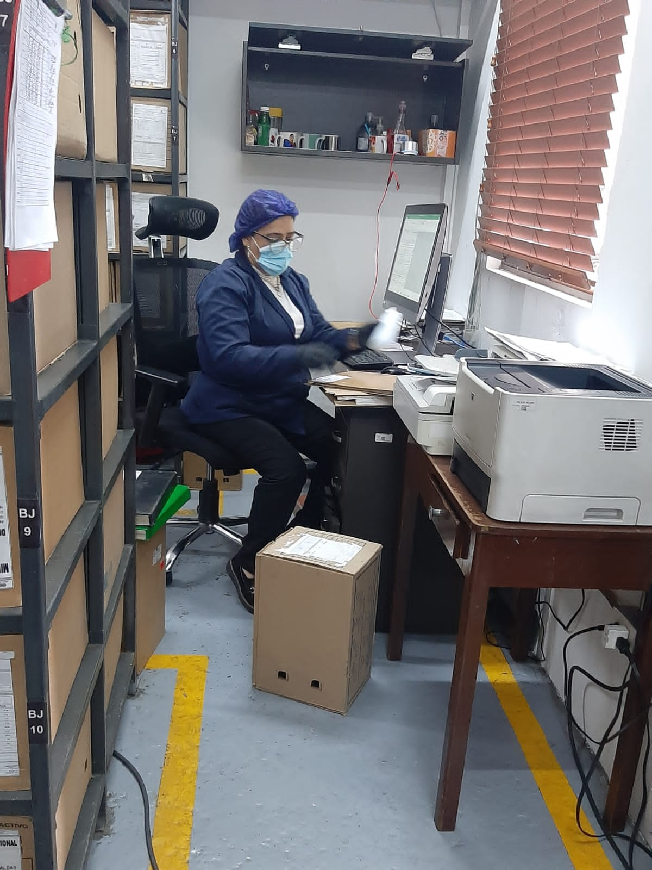
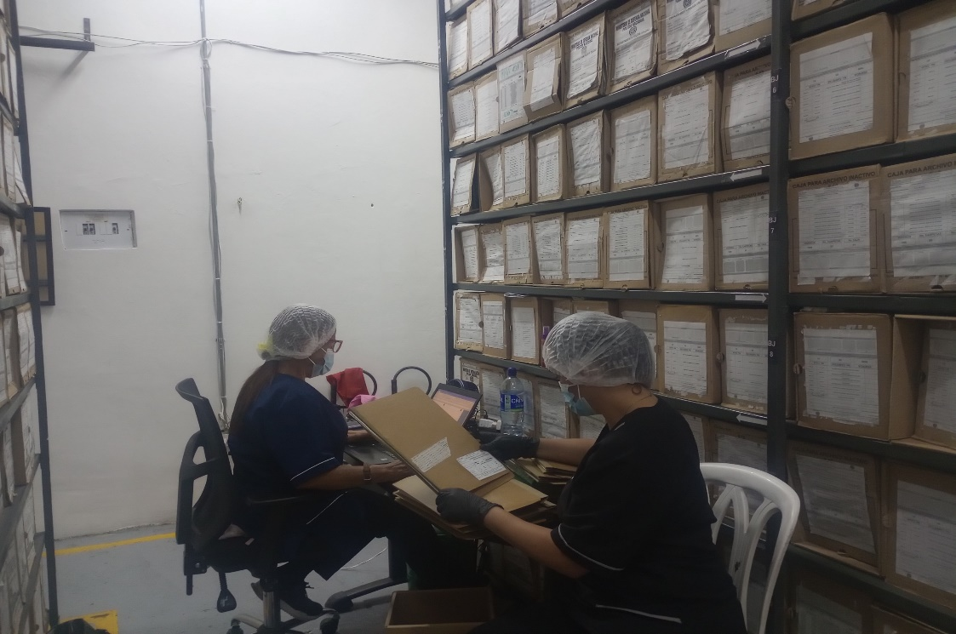

Fecha de Elaboración |  |  | 5 | Marzo | 2024 |  | Fecha de Elaboración |  | 5 | Marzo | 2024 |  |  |  | VISTO BUENO JEFE DE LA UNIDAD
Diagnostico Elaborado por: |  |  |  |  |  |  | Jefe Grupo de Gestión Documental |  |  |  |  |  |  |  | Comandante de Unidad
 |  |  | Subintendente |  |  |  |  |  | Subintendente |  |  |  |  |  |  | Coronel

Firma |  |  |  |  |  |  | Firma |  |  |  |  |  |  |  |  | Firma

